7 класс
Протокол заседания жюри муниципального этапа всероссийской олимпиады школьников по обществознанию ПЕТРОВСКИЙ от 13.12.2017года
Присутствовали: |  |  |  |  |  |  |  | (район)
Отсутствовали:
Повестка: утверждение результатов муниципального этапа всероссийской олимпиады года
Решили: утвердить результаты муниципального этапа всероссийской олимпиады года

Предмет | № п/п | Муниципальный район | Фамилия, имя, отчество учащегося (полностью) | Образовательное учреждение (сокраженное наименование согласно Устава) | Класс | шифр | 1 | 2 | 3 | 4 | 5 | 6 | 7 | Итого | Статус | Рейтинговое место | Фамилия, имя, отчество педагога, подготовившего учащегося к олимпиаде (полностью)
Обществознание | 1 | Петровский | Васильева Татьяна Сергеевна | МБОУ "СОШ №1" | 7 | 3008 | 18 | 8 | 0 | 0 | 10 | 6 | 3 | 45 |  |  | Щербакова Ирина Вячеславовна.
Обществознание | 2 | Петровский | Чечеткина Дарья Дмитриевна | МБОУ СОШ №2 | 7 | 3009 | 18 | 8 | 2 | 2 | 8 | 10 | 2 | 50 | призер | 3 | Варыпаева Ирина Алексеевна
Обществознание | 3 | Петровский | Малкина Мария Сергеевна | ГБОУ "Санаторная школа-интернат" | 7 | 3005 | 12 | 2 | 3 | 0 | 12 | 0 | 1 | 30 |  |  | Степчук Юлия Александровна
Обществознание | 4 | Петровский | Смагина Полина Алексеевна | ГБОУ "Санаторная школа-интернат" | 7 | 3003 | 12 | 2 | 6 | 0 | 8 | 0 | 4 | 32 |  |  | Степчук Юлия Александровна
Обществознание | 5 | Петровский | Бауков Дмитрий Александрович | ГБОУ "Санаторная школа-интернат" | 7 | 3001 | 15 | 2 | 3 | 0 | 10 | 8 | 6 | 44 |  |  | Степчук Юлия Александровна
Обществознание | 6 | Петровский | Семененко Диана Николаевна | ГБОУ "Санаторная школа-интернат" | 7 | 3004 | 12 | 4 | 0 | 2 | 8 | 10 | 2 | 38 |  |  | Степчук Юлия Александровна
Обществознание | 7 | Петровский | Учаев Владимир Сергеевич | МБОУ ООШ с. Новодубровка | 7 | 3006 | 18 | 6 | 0 | 0 | 10 | 0 | 4 | 38 |  |  | Жукова Елена Николаевна
Обществознание | 8 | Петровский | Дробицкая Светлана Юрьевна | МБОУ ООШ с.Новодубровка | 7 | 3007 | 16 | 6 | 0 | 0 | 12 | 8 | 3 | 45 |  |  | Жукова Елена Николаевна
Обществознание | 9 | Петровский | Понамарева Полина Владимировна | МБОУ ООШ пос. Пригородный | 7 | 3002 | 12 | 10 | 4 | 5 | 14 | 8 | 6 | 59 | призер | 2 | Корсаков Владимир Алексеевич
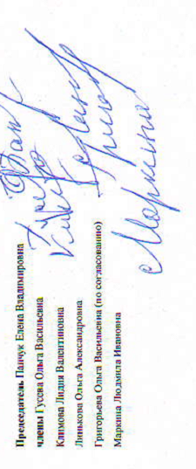
 |  |  | Председатель Панчук Елена Владимировна
 |  |  | члены Гусева Ольга Васильевна
 |  |  | Климова Лидия Валентиновна
 |  |  | Линькова Ольга Александровна
 |  |  | Григорьева Ольга Васильевна (по согласованию)
 |  |  | Маркина Людмила Ивановна

